Sheet1
EFLAGS
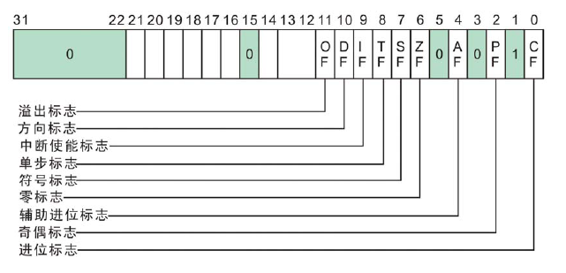

 |  |  |  |  |  |  |  |  | ZF：零标志ZF(Zero Flag)，它记录相关指令执行后，结果是否为0；如果结果为0，zf=1，如果结果不为0，zf=0

 |  |  |  |  |  |  |  |  | xor eax,eax | mov eax,6
 |  |  |  |  |  |  |  |  |  | sub eax,6

 |  |  |  |  |  |  |  |  | SF：符号标志SF(Sign Flag)，正负标志位，它记录相关指令执行后，结果是否为负，如果结果为负，zf=1，如果结果非负，zf=0。

 |  |  |  |  |  |  |  |  | mov eax,0x1
 |  |  |  |  |  |  |  |  | sub eax,0x2

 |  |  |  |  |  |  |  |  | OF：溢出标志OF(Overflow Flag)，溢出标志OF用于反映有符号数加减运算所得结果是否溢出。
 |  |  |  |  |  |  |  |  | 如果运算结果超过当前运算位数所能表示的范围，则称为溢出，OF的值被置为1，否则，OF的值被清为0。

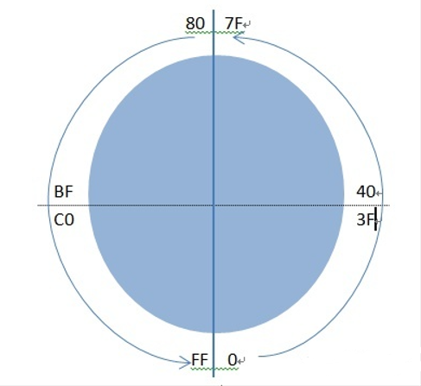
 |  |  |  |  |  |  |  |  | 与CF的区别：CF用来判断无符号数，OF用来判断有符号数
 |  |  |  |  |  |  |  |  |  |  |  |  |  |  | 无符号溢出 | CF=1
 |  |  |  |  |  |  |  |  |  |  |  |  |  |  | 有符号溢出 | OF=1

CF：进位标志CF(Carry Flag)，如果运算结果的最高位产生了一个进位或借位，其值为1，否则为0

mov eax,6666FFFF |  | mov al,0xFE |  |  | mov ax,0xFFFE |  |  | mov al,7F
add eax,1 |  | add eax,1 |  |  | add eax,2 |  |  | add al,1 |  |  |  | 无符号数：0 ..... FF |  | 两个正数相加，结果为负数则有溢出
 |  |  |  |  |  |  |  |  |  |  |  |  |  | 两个负数相加，结果为正数则有溢出
PF：奇偶标志PF(Parity Flag)，运算结果中“1”的个数的奇偶性，偶数个1，PF=1，反之为0 |  |  |  |  |  |  |  |  |  |  |  | 有符号数： |  | 一个正数与一个负数相加则一定不会溢出

mov eax,0 |  |  | 1 | = | 1 | 0 | PF=0 |  |  |  |  |  | 正数：0 ..... 7F
add al,1 |  |  | 2 | = | 10 | 1 | PF=0
add al,1 |  |  | 3 | = | 11 | 2 | PF=1 |  |  |  |  |  | 负数：80 ..... FF
add al,1 |  |  | 4 | = | 100 | 1 | PF=0

AF：辅助进位标志AF(Auxiliary Carry Flag)，
在发生下列情况时，辅助进位标志AF的值被置为1，否则其值为0：
(1)、在字操作时，发生低字节向高字节进位或借位时； |  |  |  |  |  |  |  |  | 1.无符号、有符号都不溢出 |  | mov al,10
(2)、在字节操作时，发生低4位向高4位进位或借位时。 |  |  |  |  |  |  |  |  |  |  | add al,10

mov eax,6666FFFF | mov ax,66FF |  |  | mov eax,6666EFFF |  |  |  |  | 2.无符号溢出、有符号不溢出 |  | mov al,FF
add eax,1 | add ax,2 |  |  | add eax,1 |  |  |  |  |  |  | add al,1

 |  |  |  |  |  |  |  |  | 3.无符号不溢出、有符号溢出 |  | mov al,7F
 |  |  |  |  |  |  |  |  |  |  | add al,1

 |  |  |  |  |  |  |  |  | 4.无符号、有符号都溢出 |  | mov al,FE
 |  |  |  |  |  |  |  |  |  |  | add al,80

